B - Infraestructura
 |  |  | GESTIÓN DOCUMENTAL |  |  |  |  |  |  |  |  |  |  |  |  |  |  |  |  | POLICÍA NACIONAL
Código:1GD-FR-0020
Fecha: 09/07/2025 |  |  | DIAGNÓSTICO INTEGRAL PARA LOS ARCHIVOS DE LA POLICÍA NACIONAL
Versión: 1
CONTINUIDAD DIAGNÓSTICO INTEGRAL PARA LOS ARCHIVOS DE LA POLICÍA NACIONAL

B. INFRAESTRUCTURA
ASPECTOS A TENER EN CUENTA
Los edificios y locaciones destinados como sedes de archivos, deberán cumplir con las condiciones de edificación, almacenamiento, medio ambiental, de seguridad y de mantenimiento que garanticen la adecuada conservación de los acervos documentales (Acuerdo 049 del 05/05/2000 "Por el cual se desarrolla el artículo 61 del capítulo 7º de conservación documentos el reglamento general de archivos sobre "condiciones de edificios y locales destinados a archivos").

B1. DATOS GENERALES Y UBICACIÓN DEL DEPÓSITO DE ARCHIVO
Fecha de Construcción |  |  |  |  |  | Acto Administrativo de construcción |  |  |  | Condición Legal del Bien Inmueble |  | Ubicación Geográfica |  |  |  |  |  |  |  |  | Ubicación específica
Día |  | Mes |  | Año |  |  |  |  |  |  |  | Zona |  |  | Punto cardinal |  |  | Unidad Administrativa
SIN DATOS |  | SIN DATOS |  | SIN DATOS |  | SIN DATOS |  |  |  | Propio (Institución) |  | Urbana |  |  | Norte |  |  | Barrio |  |  | En la sede principal de la unidad (Interna)
B.2 ESTADO DE LA EDIFICACIÓN
Estado de la Construcción |  |  |  |  |  | Niveles de la Edificación |  | Nivel de Ubicación del Archivo |  | Servicios Básicos |  |  | Inmediaciones / áreas colindantes |  |  |  | Situaciones de Riesgo Detectadas
Construida |  |  |  |  |  | Dos |  | Cinco |  | Luz, Agua, Alcantarillado, Internet |  |  | Comedores, Talleres |  |  |  | Humedad subterránea
B.3 CONDICIONES TÉCNICAS MÍNIMAS EXIGIDAS
Área Administrativa |  |  |  | Zona de Consulta |  |  |  | Depósitos Documentales |  |  | Laboratorio de Microfilmación |  |  |  | Laboratorio de Digitalización |  |  |  | Zona Cuarentena (Biodeterioro)
Interno y Externo | Área en m² |  |  |  | Área en m² |  |  |  | Área en m² |  |  | Área en m² |  |  |  | Área en m² |  |  |  | Área en m²
 | 24 MTS² |  |  |  | 28 MTS² |  |  |  | 128 MTS² |  |  | N/A |  |  |  | N/A |  |  |  | N/A
Las diferentes áreas se encuentran aisladas |  |  |  |  |  |  | Si | Número de Depósitos Documentales |  |  |  |  |  | 5 | Total de m² asignados |  |  |  |  |  |  |  | 180 M2
ESTANTERÍA / ARCHIVADORES, SEÑALÉTICA Y SISTEMA DE ILUMINACIÓN
Estantería |  | Clase y Altura |  |  |  |  |  | Sistema de Iluminación |  | Existencia de Luz |  |  |  |  | Señalética, rutas de evacuación, plan de contingencia frente a desastres |  | El Archivo de la Unidad cuenta con sistema de señalización
 |  | Se cuenta, pero sin las dimensiones requeridas |  |  |  |  |  |  |  | Artificial |  |  |  |  |  |  | Orientadoras, Informativas, Direccionales |  |  |  |  |  |  | Aire Acondicionado
 |  | Longitud |  |  |  |  |  |  |  | Sistema Utilizado |  |  |  |  |  |  | Se cuenta con plan de emergencia y contingencia |  |  |  |  |  |  | Deshumificador
 |  | Estantería de menos de 100 metros de longitud |  |  |  |  |  |  |  | Fluorescente |  |  |  |  |  |  | Si |  |  |  |  |  |  | Extractor
 |  | Capacidad de soportar peso |  |  |  |  |  |  |  | Intensidad e impacto |  |  |  |  |  |  | Rutas de evacuación y salidas de emergencia |  |  |  |  |  |  | Extractor Eléctrico
 |  | Cada bandeja no soporta un peso de 100 kg / mt lineal |  |  |  |  |  |  |  | Radiación visible lumínica mayor a 100 lux. |  |  |  |  |  |  | El Archivo cuenta con una salida debidamente señalizada |  |  |  |  |  |  | Humificador
SISTEMA DE VENTILACIÓN Y CONDICIONES AMBIENTALES |  |  |  |  |  |  |  |  |  |  |  |  |  |  |  |  |  |  |  |  |  |  |  | Luxómetro
Ventilación |  | Clase de Ventilación |  |  |  |  |  | Los depósitos cuentan con sistemas de regulación ambiental |  | Condiciones Ambientales |  |  |  |  | Mantenimiento y Limpieza |  | Área Administrativa |  |  |  |  |  |  | Termohigrómetro
 |  | Natural y artificial |  |  |  |  |  |  |  | Control, regulación y verificación de Temperatura |  |  |  |  |  |  | Diario |  |  |  |  |  |  | Ventiladores
 |  | Sistema de Ventilación Artificial |  |  |  |  |  |  |  | De no aplicarse ningún sistema, escoja el motivo |  |  |  |  |  |  | Área de Consulta y Depósitos |  |  |  |  |  |  | Todos los anteriores
 |  | Extractores y Aire Acondicionado |  |  |  |  |  |  |  |  |  |  |  |  |  |  | Semanal |  |  |  |  |  |  | Aire Acondicionado - Deshumificador
 |  | Sistema de Ventilación Naturales |  |  |  |  |  |  |  | Nombre los equipos existentes en el depósito documental ( aire acondicionado, Deshumificador, Extractor, Extractor eléctrico, Humificador, Luxómetro, Termohigrómetro, Ventiladores |  |  |  |  |  |  | Laboratorios de Digitalización y Microfilmación |  |  |  |  |  |  | Aire Acondiconado - Humificador
 |  | Ventanas |  |  |  |  |  |  |  | Termohigrómetros |  |  |  |  |  |  | No Aplica |  |  |  |  |  |  | Aire Acondicioando - Luxómetro
B.4 SISTEMA DE SEGURIDAD |  |  |  |  |  |  |  |  |  |  |  |  |  |  |  |  |  |  |  |  |  |  |  | Aire Acondiconado - Termohoigrómetro
Circuito Cerrado de Televisión |  |  | Fecha último mantenimiento |  | Sistema Biométrico |  |  | Fecha último mantenimiento |  | Alarma contra robos |  | Fecha último mantenimiento |  | Sistema Contra Incendios (Detención y Extinción) |  |  | Fecha último mantenimiento |  | Seguridad Policial |  |  | Cantidad personal por turno |  | Aire Acondicionado - Ventiladores
 |  |  | DD-MM-AAAA |  | No |  |  | DD-MM-AAAA |  | No |  | DD-MM-AAAA |  | Si |  |  | DD-MM-AAAA |  | Si |  |  |  |  | Deshumificador - Extractor
B.5 ELEMENTOS Y EQUIPOS ASIGNADOS AL GRUPO DE GESTIÓN DOCUMENTAL Y DEPÓSITOS DOCUMENTALES |  |  |  |  |  |  |  |  |  |  |  |  |  |  |  |  |  |  |  |  |  |  |  | Deshumificador - Extractor eléctrico
Elementos |  |  |  |  | Cantidad | Fecha último mantenimiento o calibración |  |  | Elementos |  |  |  |  | Cantidad | Equipos |  |  |  |  | Cantidad | Fecha último mantenimiento o calibración |  |  | Deshumificador - Luxómetro
Cuenta con extintores CO2 |  |  |  |  | 3 | DD | MM | AAAA | Puestos de Trabajo |  |  |  |  | 7 | Termohigrómetros |  |  |  |  | 6 | DD | MM | AAAA | Deshumificador - Termohigrometro
Cuenta con extintores Multipropósito |  |  |  |  | 3 | DD | MM | AAAA | Teléfonos |  |  |  |  | 0 | Deshumidificadores / Humidificadores |  |  |  |  | 1 | DD | MM | AAAA | Deshumificador - ventiladores
Cuenta con extractores de aire |  |  |  |  | 2 | DD | MM | AAAA | Unidades de Conservación (Cajas) |  |  |  |  | 3522 | Equipos de Microfilmación |  |  |  |  | 0 | DD | MM | AAAA | Extractor - Humificador
Cuenta con sensores de movimiento: |  |  |  |  | 0 | DD | MM | AAAA | Unidades de Conservación (Carpetas) |  |  |  |  | 24885 | Equipos de digitalización (Escáneres) |  |  |  |  | 2 | DD | MM | AAAA | Extractor - Luxómetro
Otros |  |  |  |  | 8 | DD | MM | AAAA | Equipos de Cómputo |  |  |  |  | 7 | Impresoras- fotocopiadoras |  |  |  |  | 2 | DD | MM | AAAA | Extractor Termohigrómetro
Cuáles? |  |  |  |  |  |  |  |  |  |  |  |  |  |  |  |  |  |  |  |  |  |  |  | Extractor Ventiladores
EVIDENCIA FOTOGRÁFICA |  |  |  |  |  |  |  |  |  |  |  |  |  |  |  |  |  |  |  |  |  |  |  | Extractor -eléctrico Humificador
ANEXAR REGISTRO FOTOGRÁFICO QUE DEN CUENTA DE LAS CONDICIONES TÉCNICAS MÍNIMAS QUE PRESENTA LA ESTRUCTURA DEL ARCHIVO, EQUIPAMIENTO Y MOBILIARIO, ESTANTERÍA, SEÑALÉTICA Y SEGURIDAD, LAS ÁREAS COLINDANTES Y EL ESTADO DE LA INFORMACIÓN ADMINISTRADA POR LA UNIDAD |  |  |  |  |  |  |  |  |  |  |  |  |  |  |  |  |  |  |  |  |  |  |  | Extractor eléctrico- Luxómetro
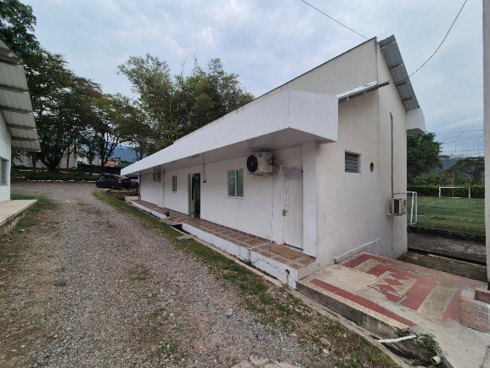 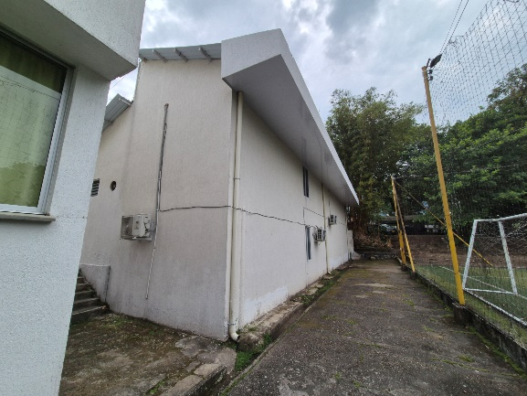 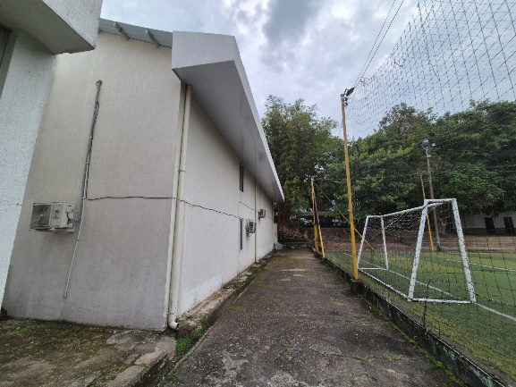 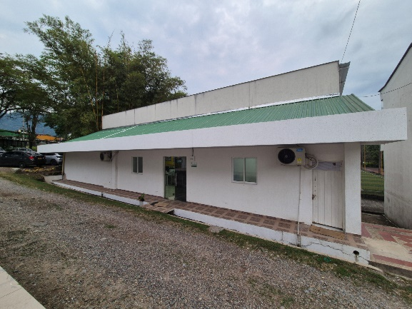 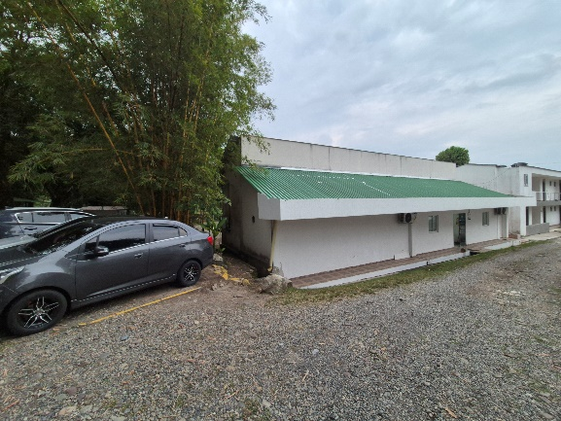 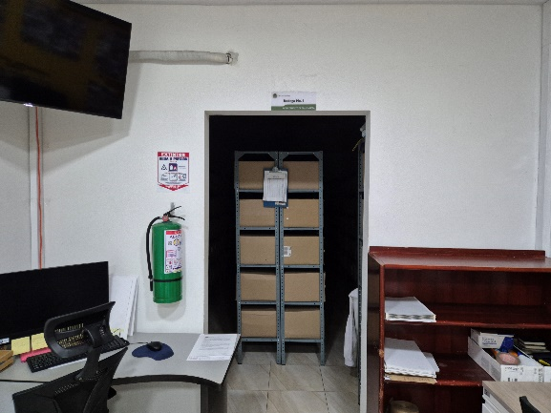 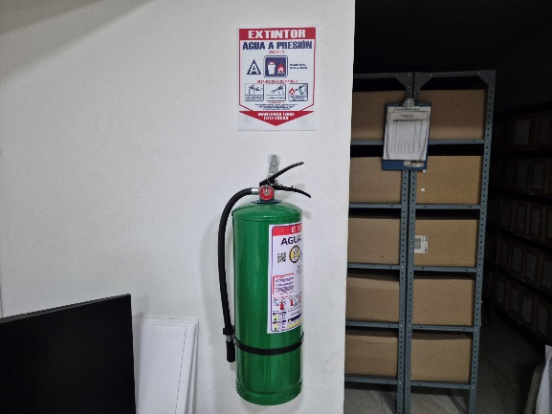 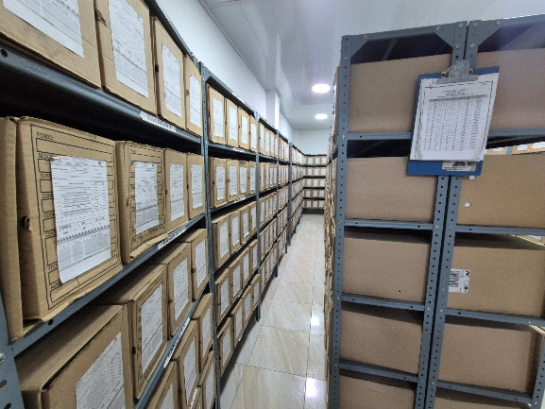 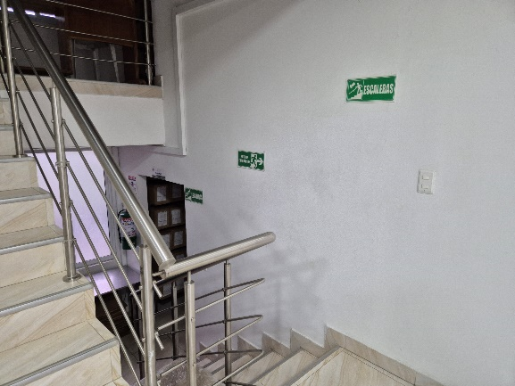 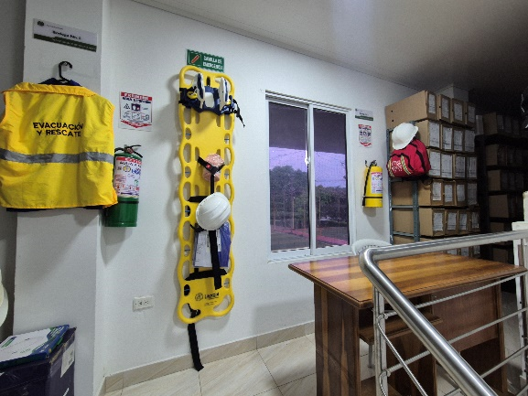 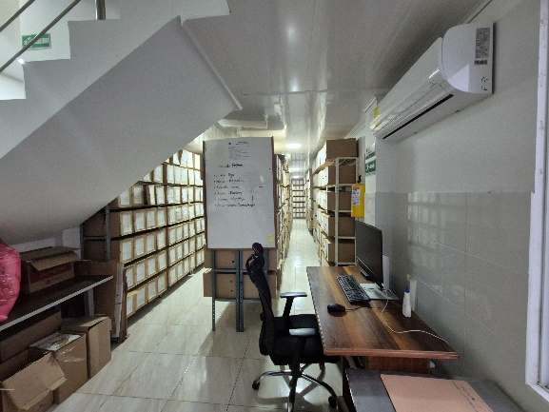 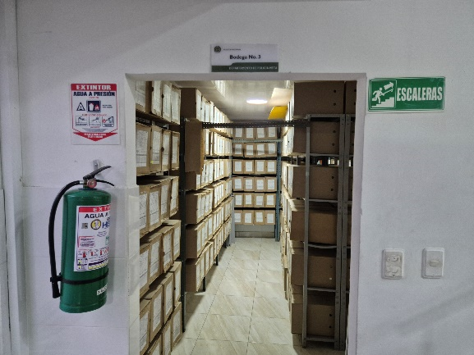 |  |  |  |  |  |  |  |  |  |  |  |  |  |  |  |  |  |  |  |  |  |  |  | Extractor eléctrico - Termohigrómetro
 |  |  |  |  |  |  |  |  |  |  |  |  |  |  |  |  |  |  |  |  |  |  |  | Extractor eléctrico - Ventiladores
 |  |  |  |  |  |  |  |  |  |  |  |  |  |  |  |  |  |  |  |  |  |  |  | Humificador - Luxómetro
 |  |  |  |  |  |  |  |  |  |  |  |  |  |  |  |  |  |  |  |  |  |  |  | Humificador - Termohigrómetro
 |  |  |  |  |  |  |  |  |  |  |  |  |  |  |  |  |  |  |  |  |  |  |  | Humificador - Ventiladores
 |  |  |  |  |  |  |  |  |  |  |  |  |  |  |  |  |  |  |  |  |  |  |  | Aire Acondicionado - Deshumificador - Humificador
 |  |  |  |  |  |  |  |  |  |  |  |  |  |  |  |  |  |  |  |  |  |  |  | Aire Acondiconado - Humificador -
 |  |  |  |  |  |  |  |  |  |  |  |  |  |  |  |  |  |  |  |  |  |  |  | Aire Acondicioando - Luxómetro
 |  |  |  |  |  |  |  |  |  |  |  |  |  |  |  |  |  |  |  |  |  |  |  | Aire Acondiconado - Termohoigrómetro
 |  |  |  |  |  |  |  |  |  |  |  |  |  |  |  |  |  |  |  |  |  |  |  | Aire Acondicionado - Ventiladores

Fecha de Elaboración |  |  |  | DD | MES | AÑO |  | Fecha de Elaboración |  |  | DD | MES | AÑO |  |  |  |  | VISTO BUENO JEFE DE LA UNIDAD
Diagnóstico Elaborado por: |  |  |  |  |  |  |  | Jefe Grupo de Gestión Documental o quien haga sus veces |  |  |  |  |  |  | Jefe o Comandante de Unidad
 |  |  |  | Grado Nombres y Apellidos |  |  |  |  |  |  | Grado Nombres y Apellidos |  |  |  |  |  |  | Grado Nombres y Apellidos

Firma |  |  |  |  |  |  |  | Firma |  |  |  |  |  |  | Firma

D - Sistema Integrado de C -SIC
CONTINUIDAD DIAGNÓSTICO INTEGRAL PARA LOS ARCHIVOS DE LA POLICÍA NACIONAL

D. SISTEMA INTEGRADO DE CONSERVACIÓN-SIC
1. PLAN DE CONSERVACIÓN DOCUMENTAL
1. Programas |  |  |  |  | Clase de Archivo |  | Actividad |  | Evidencia |  | periodicidad |  | Observaciones
1. Capacitación y sensibilización del personal |  |  |  |  | Archivo Intermedio |  | Se realizó actas de capacitacion al personal y se paso revista a las unidades adscritas al Departamento de Policia Meta incluyendo las especialidades |  | AC-2025-029001-DEMET 31/07/2025, AC-2025-030992-DEMET 14/08/2025, AC-2025-032056-DEMET 21/08/2025. AC-2025-035453-DEMET 19/09/2025, AC-2025-001171-SEGEN 15/09/2025, AC-2025-040002-DEMET 15/10/2025, AC-2025-044863-DEMET 18/11/2025, AC-2026-011227-DEMET del 17/03/2026 |  | Mensual |  | SE REALIZA SENSIBILIZACIÓN AL PERSONAL QUE CONFORMA EL GRUPO DE GESTIÓN DOCUMENTAL Y AL PERSONAL DEL DEPARTAMENTO DE POLICÍA META, QUEDANDO COMO SOPORTE ACTAS CON LA FINALIDAD DE LAS BUENAS PRACTICAS ARCHIVISTICAS
2. Inspección y mantenimiento de sistemas de almacenamiento e instalaciones físicas |  |  |  |  | Archivo Intermedio |  | Se realiza actividades de inspeción semanal |  | GS-2025-132630-DEMET del 14/11/2025 |  | Semanal |  | A LAS ISNTALACIONES DEL ARCHIVO CENTRAL DEL DEPARTAMENTO DE POLICIA META, SE VIENE, REALIZANDO ASEO A LA PARTE INTERNA Y EXTERNA DEL MISMO, DE IGUAL FORMA SE VERIFICÓ EL SISTEMA DE CANALES Y BAJANTES DE AGUAS LLUVIAS, CON EL FIN DE EVITAR SU TAPONAMIENTO E INUNDACIÓN DE LAS BODEGAS DE ALMACENAMIENTO DE LOS ACERVOS DOCUMENTALES DE IGUAL FORMA SE PINTÓ LA PARTE EXTERNA E INTERNA DE LA OFICINA
3. Saneamiento ambiental: desinfección, desratización y desinsectación |  |  |  |  | Archivo Intermedio |  | Permanentemente se realiza aseo a las bodegas, pasillos y extanteria, con el fin de mantener el ahuyentamiento de roedores y la proliferación de incectos, así como la acumulación de polvo y suciedad en general |  | GS-2025-134894-DEMET del 20/11/2025 |  | Semanal |  | SE REALIZARON ACTIVIDADES DE LIMPIEZA Y FUMIGACION EN LAS DIFERENTES BODEGAS QUE SE ENCUENTRAN EN LA OFICINA DE GESTIÓN DOCUMENTAL; ASIMISMO EL PERSONAL QUE LABORA EN EL ARCHIVO REALIZA DE MANERA PERMANENTE LIMPIEZA DE SUS PUESTOS DE TRABAJO, DANDO APLICABILIDAD A LO ESTABLECIDO EN EL CRONOGRAMA DE LIMPIEZA, ESTO CON EL FIN DE EVITAR LA PÉRDIDA O DETERIORO DE LOS ACERVOS DOCUMENTALES QUE REPOSAN EN ESTE Y EVITAR LA PROLIFERACIÓN DE LOS ROEDORES
4. Monitoreo y control de condiciones ambientales |  |  |  |  | Archivo Intermedio |  | Se realiza el respectivo monitoreo de temperaturas |  | GS-2026-013222-DEMET |  | Semanal |  | POR PARTE DEL PERSONAL DE AUXILIARES DE ARCHIVO SE VIENE REALIZANDO EL REGISTRO Y CONTROL DE LAS TEMPERATURAS QUE SE MANEJAN EN LOS TERMOHIGOMETROS QUE SE ENCUENTRAN UBICADOS EN LAS DIFERENTES BODEGAS, ACTIVIDAD QUE SE LLEVA A CABO
5. Almacenamiento y re-almacenamiento |  |  |  |  | Archivo Intermedio |  | Cuando se requiera |  | GS-2025-070998-DEMET del 16/06/20025 |  | Cuando se requiera |  | SE REALIZÓ LA REVISIÓN DE LOS ACERVOS DOCUMENTALES DE LA VIGENCIA 2021 Y 2022 QUE PRODUJERON LAS DIFERENTES UNIDADES ADSCRITAS AL DEPARTAMENTO DE POLICÍA META, LAS CUALES CUMPLIERON SU CICLO VITAL EN LAS TABLAS DE RETENCIÓN DOCUMENTAL
6. Prevención de emergencias y atención de desastres. |  |  |  |  | Archivo Intermedio |  | Se socializó en el segundo semestre la Plan de Prevención de emergencias y atención de desastres de, igaulamente se viene participando en los simulacros ordenado a nivel nacional y los realizados por el grupo de SGSST-DEMET; Es de mencionar qse se tiene programado para el mes de noviembre del año en cusro una capacitación con el personal de bomberos y personal del Sistema de Gestión de Seguidiad y Salud en el Trabajo . |  | AC-2025-040077-DEMET del 15/10/2025 |  | semestral |  | SE SOCIALIZÓ AL PERSONAL GUGED-DEMET SOBRE LAS ACTIVIDADES A REALIZAR EN CASO DE QUE SE PRESENTE ALGUNA EVENTUALIDAD DE EMERGENCIA
2. PLAN DE PRESERVACIÓN DIGITAL
2. Plan |  |  |  |  | Clase de Archivo |  | Actividad |  | Evidencia |  | periodicidad |  | Observaciones
1. Preservación digital a largo plazo |  |  |  |  | Archivo Intermedio |  | Digitalizacion de la información |  | Inventarios en el servidor |  | Semanal |  | SE CUENTA CON UN SERVIDOR INSTALADO POR TELEMATICA DESDE EL AÑO 2020, LOGRADADO AL SEGUIMIENTO CONSTANTANTE DE LOS COMITES DE GESTION ANTERIORES, EN ESTE REPOSAN TODOS LOS INVENTARIOS DE LA UNIDAD.
EVIDENCIA FOTOGRÁFICA
SE ANEXA REGISTRO FOTOGRÁFICO QUE DEN CUENTA DE LAS CONDICIONES DE ORGANIZACIÓN, ADMINISTRACIÓN, CUSTODIA Y CONSERVACIÓN DE LOS ACERVOS DOCUMENTALES
Plan de conservación de documental
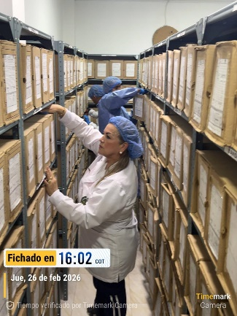 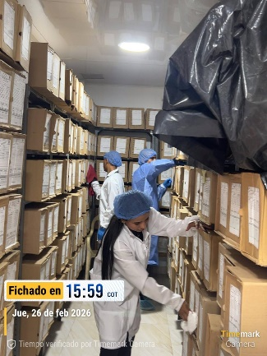 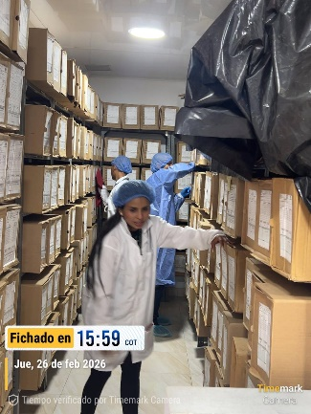 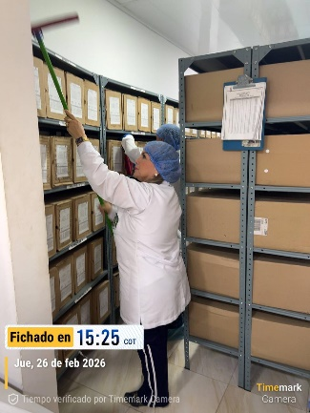 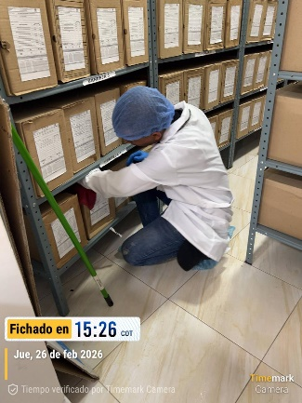 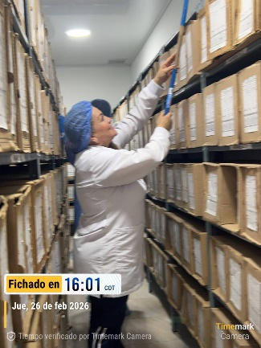 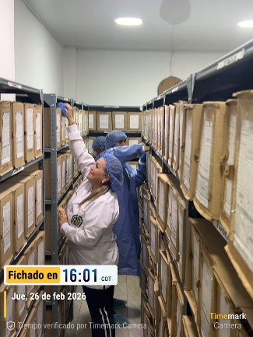 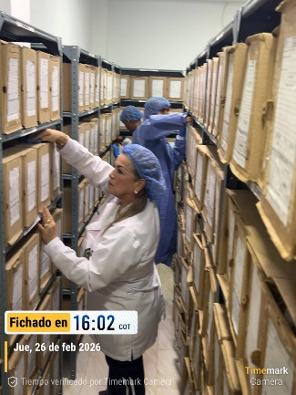 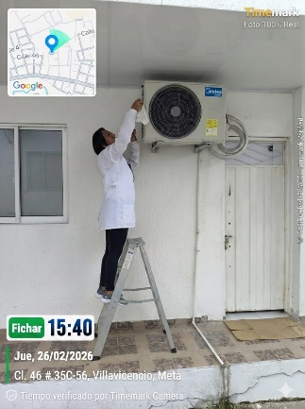 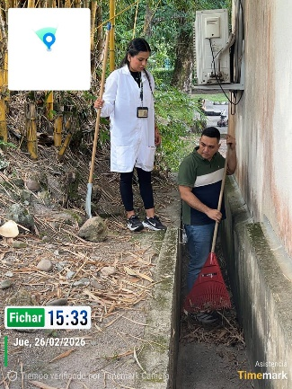 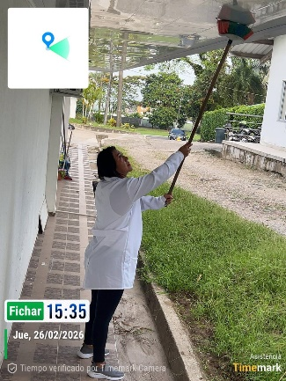 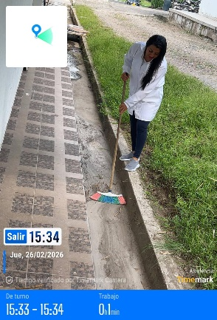

Fecha de Elaboración |  | DD | MES | AÑO |  | Fecha de Elaboración |  | DD | MES | AÑO | VISTO BUENO JEFE DE LA UNIDAD
Diagnóstico Elaborado por: |  |  |  |  |  | Jefe Grupo de Gestión Documental o quien haga sus veces |  |  |  |  | Jefe o Comandante de Unidad
 | Grado Nombres y Apellidos |  |  |  |  |  | Grado Nombres y Apellidos |  |  |  |  | Grado Nombres y Apellidos

Firma |  |  |  |  |  | Firma |  |  |  |  | Firma

